Arkusz1
Wyniki bez cut zielone | Wyniki z cut zielone

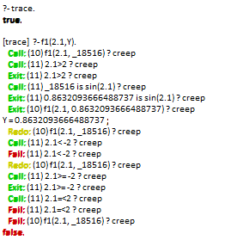 | 